Evolución
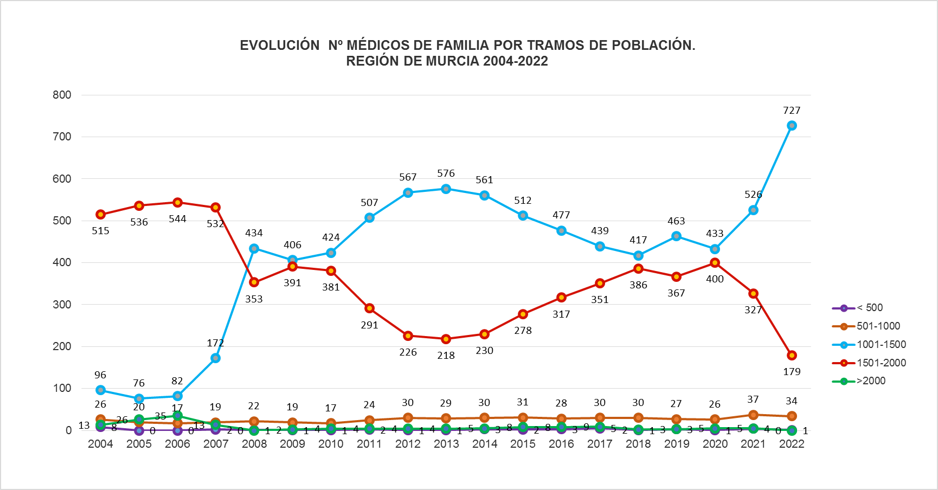

Fuentes: SIAP- Servicio de Planificación y Financiación Sanitaria. Consejería de Salud. Portal Estadístico-MSCBS.

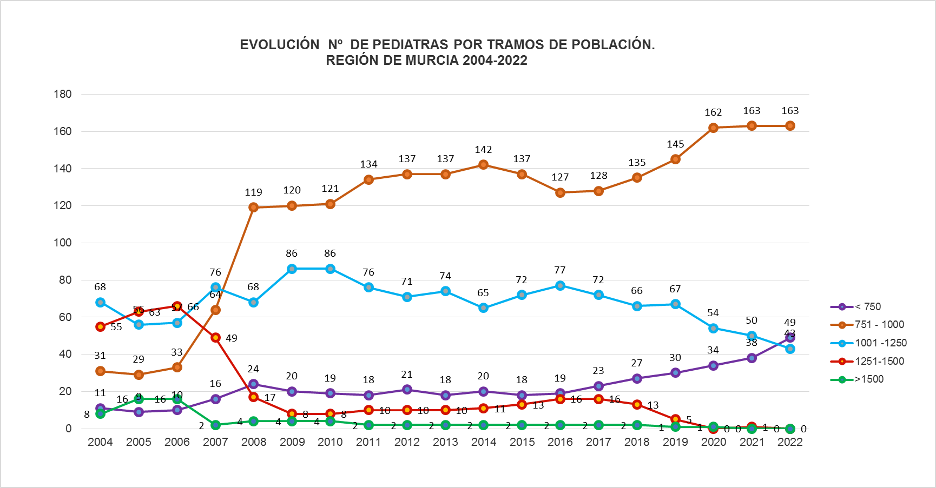

Fuentes: SIAP- Servicio de Planificación y Financiación Sanitaria. Consejería de Salud. Portal Estadístico-MSCBS.

 | Índice

MF 2013
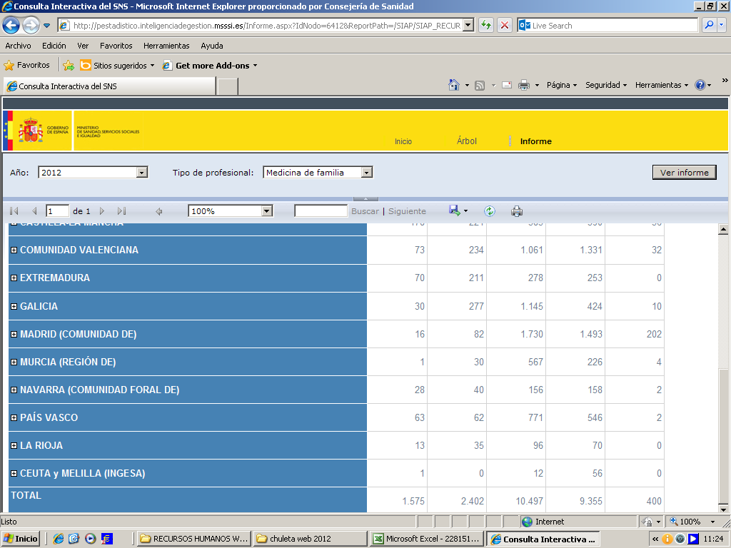
NÚMERO DE PROFESIONALES MÉDICOS AP POR TRAMOS DE POBLACIÓN
 |  | REGIÓN DE MURCIA AÑO 2013

 | Áreas de salud |  | MEDICINA DE FAMILIA
 |  |  | < 500 | 501-1000 | 1001-1500 | 1501-2000 | >2000
 | Área 1: Murcia |  | 0 | 5 | 88 | 50 | 0
 | Área 2 :Cartagena |  | 0 | 3 | 139 | 17 | 0
 | Área 3: Lorca |  | 0 | 4 | 54 | 40 | 0
 | Área 4: Noroeste |  | 1 | 8 | 30 | 8 | 0
 | Área 5: Altiplano |  | 0 | 0 | 32 | 4 | 0
 | Área 6: Vega Media del Segura |  | 0 | 7 | 86 | 43 | 4
 | Área 7: Murcia Este |  | 0 | 2 | 79 | 35 | 0
 | Área 8: Mar Menor |  | 0 | 0 | 41 | 16 | 0
 | Área 9: Vega Alta del Segura |  | 0 | 0 | 27 | 5 | 0
 | Total Región |  | 1 | 29 | 576 | 218 | 4
 | Total España |  | 1,539 | 2,316 | 10,225 | 9,575 | 465
 | Fuente: Datos regionales del Servicio de Planificación y Financiación Sanitaria de la Consejería de Sanidad y Politíca Social.
 | Elaborado a partir de datos del Servicio de Aseguramiento y Prestaciones del Servicio Murciano de Salud.
 | Datos nacionales del Ministerio de Sanidad, Servicios Sociales e Igualdad.
 | Se toma como referencia de población las TSI (Tarjeta Sanitaria Individual) adscritas a cada profesional.
 |  |  |  |  |  |  | Índice

